12-1観光者数
12-1 観光者数

 |  |  |  | 資料：商工観光課・農林課 | (単位：百人)
イベント別観光者数 | 令和2年度 | 令和3年度 | 令和4年度 | 令和5年度 | 令和6年度
新庄春まつり(4～5月) | ‐ | 53 | 68 | 87 | 112
kitokitoMARCHE(5月～11月) | 67 | 77 | 85 | 243 | 94
新庄まつり(8/24～26) | ‐ | ‐ | 3,300 | 3,800 | 4,200
味覚まつり(10月) | 25 | ‐ | 200 | 280 | 210
もがみ大産業まつり(10月) | ‐ | ‐ | 100 | 96 | 297
そばまつり(11月) | 3 | 0 | 4 | 8 | 7
雪まつり(2月) | 110 | 69 | 160 | 234 | 95
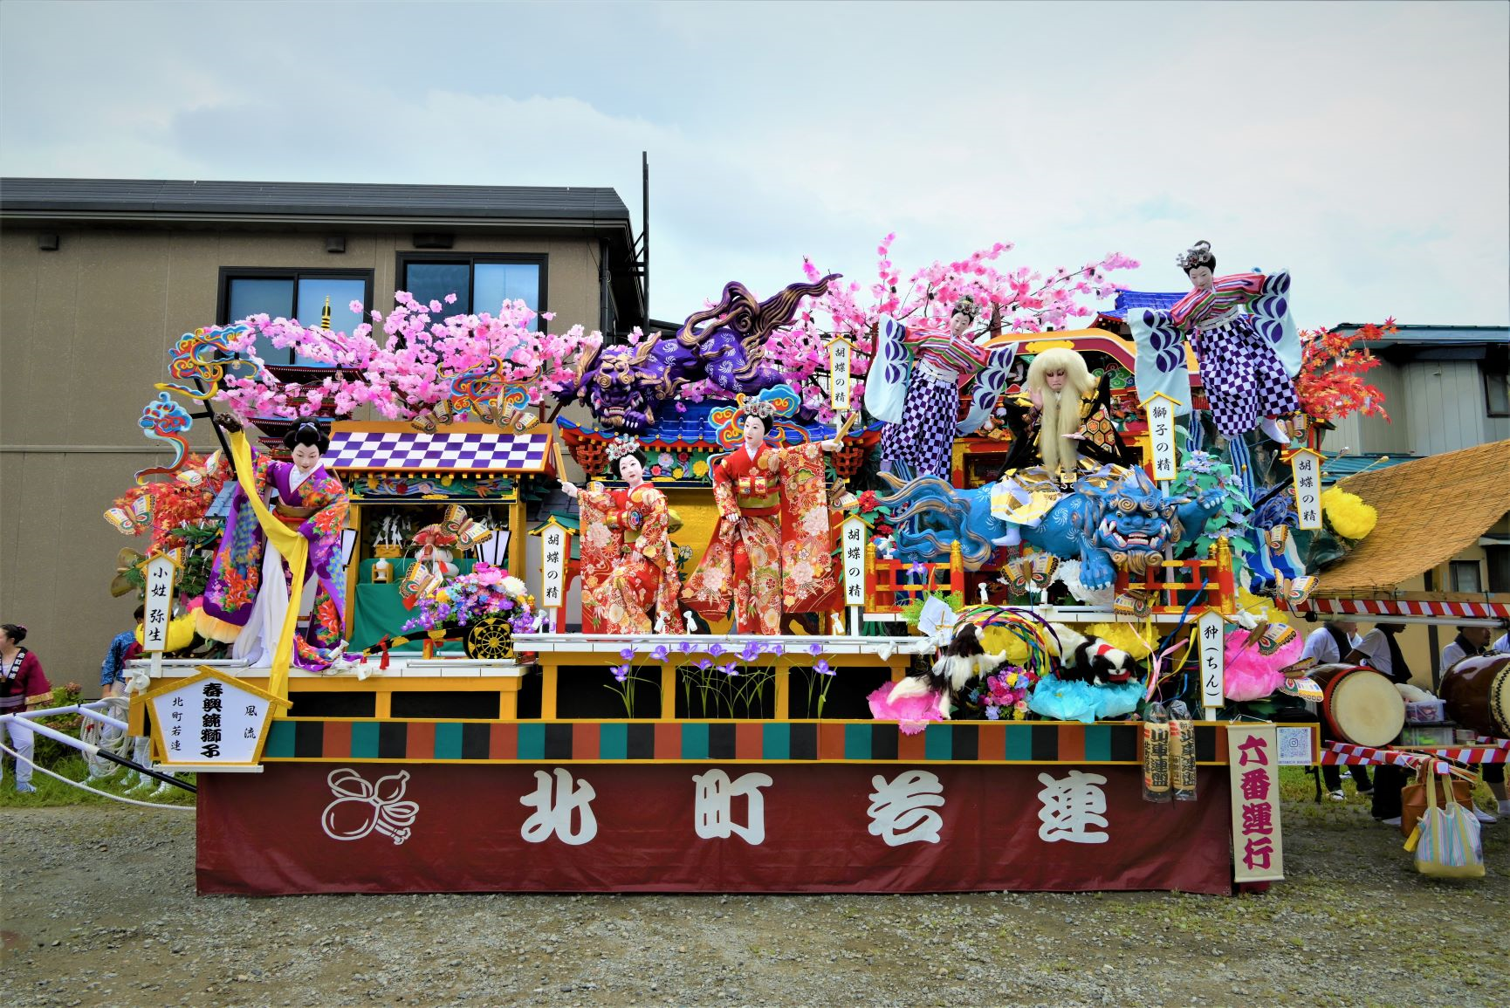

ユネスコ無形文化遺産 「新庄まつりの山車(やたい)行事」

 |  |  |  |  | （単位：百人）
観光場所別観光者数 | 令和2年度 | 令和3年度 | 令和4年度 | 令和5年度 | 令和6年度
最上公園 | 978 | 1,026 | 2,208 | 2,543 | 2,568
芭蕉乗船の地 | 20 | 20 | 20 | 20 | 20
旧矢作家住宅 | 3 | 1 | 1 | 0 | 6
神室山(土内) | 6 | 6 | 6 | 6 | 6
神室山(山屋) | 9 | 9 | 9 | 9 | 9
ふるさと歴史センター | 52 | 56 | 67 | 75 | 44
新庄市民スキー場 | 91 | 115 | 101 | 25 | 114
さくらんぼ果樹園 | 0 | 0 | 0 | － | －
産直施設まゆの郷 | 1,105 | 1,128 | 1,184 | 1,230 | 1,377
市内観光者総数 | 2,264 | 2,361 | 3,596 | 3,908 | 4,144

